界面&功能
界面相关 |  | 功能规则

1
 | 功能入口
 | 主界面点击副本界面打开
 | 日常副本界面
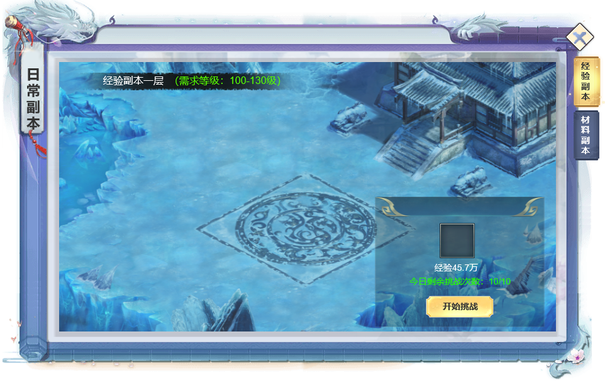

 |  | 1 | 副本界面
 |  |  | ▶ | 首次打开默认选中经验副本。
 |  |  | ▶ | 左上角显示副本名称和提示，提示词写死即可。副本名称读表
 |  | 2 | 页签
2
 |  |  | ▶ | 页签只有两个，经验和材料。
 |  |  | ▶ | 点击页签可切换显示内容。页签有选中状态，不同颜色的按钮
 |  | 3 | 详情
 |  |  | ▶ | 显示奖励、名称、数量。
 |  |  | ▶ | 显示今日次数和挑战按钮。
 |  |  | ▶ | 次数不足时提示。
3

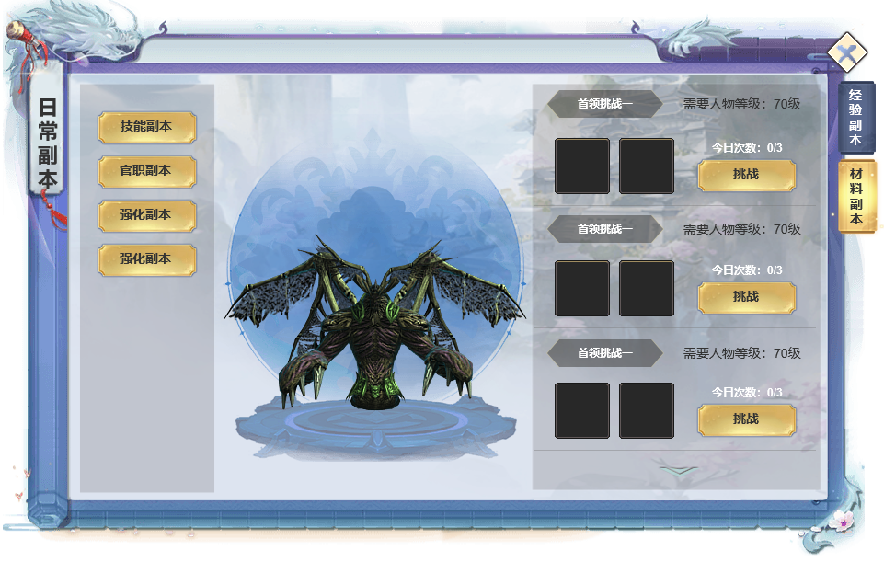
1
2
4
3
 |  | 1 | 材料副本界面
 |  |  | ▶ | 点击页签可切换显示内容。页签有选中状态，不同颜色的按钮
 |  | 2 | 列表栏
 |  |  | ▶ | 点击不同的页签，右侧显示不同的副本内容。
 |  |  | ▶ | 页签有选中状态，首次打开默认第一个。
 |  | 3 | 怪物模型展示
 |  | 4 | 可挑战副本列表栏
 |  |  | ▶ | 显示不同副本的层数，进入等级
 |  |  | ▶ | 显示奖励和挑战次数，挑战按钮。
 |  |  | ▶ | 不同的副本层数，有不同的奖励内容。
 |  |  | ▶ | 次数不足时提示。

